Gauss 3x3
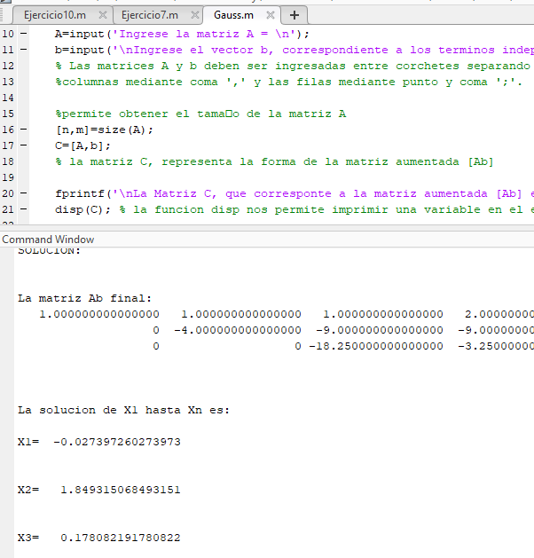
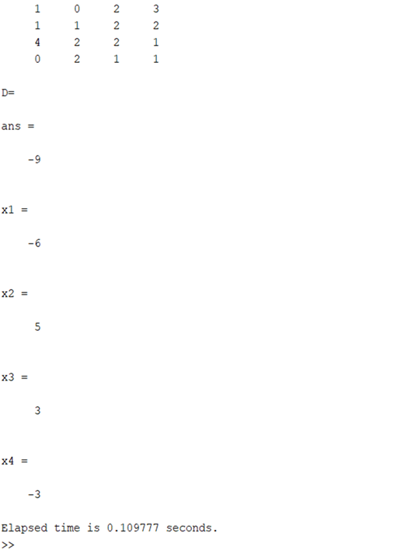
 | Eliminacion Gaussiana
 | x | y | z | b
F1 | 1 | 1 | 1 | 2
F2 | 5 | 1 | -4 | 1
F3 | -7 | 2 | -5 | 3 | 7
 | Intercambiar F1 F2 y F3
F1 | 1 | 1 | 1 | 2 |  | F1 = F2
F2 | 5 | 1 | -4 | 1 |  | F2 = F1
F3 | -7 | 2 | -5 | 3

 | Iter 1 |  |  |  |  | F2 - 2F1
 | x | y | z
F1 | 1 | 1 | 1 | 2 | F2 | 5 | 1 | -4 | 1
F2 | 0 | -4 | -9 | -9 | -5*F1 | -5 | -5 | -5 | -10
F3 | -7 | 2 | -5 | 3 |  | 0 | -4 | -9 | -9

 | Iter 2 |  |  |  |  | F3 - 5F1
 | x | y | z
F1 | 1 | 1 | 1 | 2 | F3 | -7 | 2 | -5 | 3
F2 | 0 | -4 | -9 | -9 | 7*F1 | 7 | 7 | 7 | 14
F3 | 0 | 9 | 2 | 17 |  | 0 | 9 | 2 | 17

 | Iter 3 |  |  |  |  | 3F2 + 2F3
 | x | y | z
F1 | 1 | 1 | 1 | 2 | F2 | 0 | 9 | 2 | 17
F2 | 0 | -4 | -9 | -9 | 4*2.25 | 0 | -9 | -20.25 | -20.25
F3 | 0 | 0 | -18.25 | -3.25 |  | 0 | 0 | -18.25 | -3.25

 |  |  | z= | -3.25
 |  |  | z= | 3.25/18.25
F3 |  |  | z= | 0.17808219178

F2 |  | -4y | -9z= | -9

 |  |  | y= | 1.8493150685

F1

 |  |  | x= | -0.027397260274

Gauss 4x4
 | Eliminacion Gaussiana

 | w | x | y | z | b |  |  |  |  | Z= | -1
F1 | 1 | -2 | 2 | -3 | 15 |  |  |  |  | Y= | 3
F2 | 3 | 4 | -1 | 1 | -6 |  |  |  |  | X= | -2
F3 | 2 | -3 | 2 | -1 | 17 | 7 |  |  |  | W= | 2 | Codigo Matlab al final
F4 | 1 | 1 | -3 | -2 | -7
F1 | 1 | -2 | 2 | -3 | 15
F2 | 3 | 4 | -1 | 1 | -6
F3 | 2 | -3 | 2 | -1 | 17
F4 | 1 | 1 | -3 | -2 | -7
 |  | Iter 1
 | w | x | y | z
F1 | 1 | -2 | 2 | -3 | 15 | F1 | 1 | -2 | 2 | -3 | 15
F2 | 3 | 4 | -1 | 1 | -6 | -F1+F4 | -1 | 2 | -2 | 3 | -15
F3 | 2 | -3 | 2 | -1 | 17 |  | 0 | 3 | -5 | 1 | -22
F4 | 0 | 3 | -5 | 1 | -22
 |  | Iter 2
 | w | x | y | z
F1 | 1 | -2 | 2 | -3 | 15 | F1 | 1 | -2 | 2 | -3 | 15
F2 | 3 | 4 | -1 | 1 | -6 | -2*F1 | -2 | 4 | -4 | 6 | -30
F3 | 0 | 1 | -2 | 5 | -13 | -2F1+F3 | 0 | 1 | -2 | 5 | -13
F4 | 0 | 3 | -5 | 1 | -22
 |  | Iter 3
 | w | x | y | z
F1 | 1 | -2 | 2 | -3 | 15 | F2 | 1 | -2 | 2 | -3 | 15
F2 | 0 | 10 | -7 | 10 | -51 | -3F1 | -3 | 6 | -6 | 9 | -45
F3 | 0 | 1 | -2 | 5 | -13 |  | 0 | 10 | -7 | 10 | -51
F4 | 0 | 3 | -5 | 1 | -22
 |  | Iter 4
 | w | x | y | z
F1 | 1 | -2 | 2 | -3 | 15 | F1 | 1 | -2 | 2 | -3 | 15
F2 | 0 | 10 | -7 | 10 | -51 | -3F1 | -3 | 6 | -6 | 9 | -45
F3 | 0 | 1 | -2 | 5 | -13 |  | 0 | 1 | -14 | 17 | 0
F4 | 0 | 0 | 1 | -14 | 17
 |  | Iter 5
 | w | x | y | z
F1 | 1 | -2 | 2 | -3 | 15 | F1 | 1 | -2 | 2 | -3 | 15
F2 | 0 | 10 | -7 | 10 | -51 | -3F1 | -3 | 6 | -6 | 9 | -45
F3 | 0 | 0 | 13 | -40 | 79 |  | 0 | 13 | -40 | 79 | 0
F4 | 0 | 0 | 1 | -14 | 17
 |  | Iter 6
 | w | x | y | z
F1 | 1 | -2 | 2 | -3 | 15 | F1 | 1 | -2 | 2 | -3 | 15
F2 | 0 | 10 | -7 | 10 | -51 | -3F1 | -3 | 6 | -6 | 9 | -45
F3 | 0 | 0 | 13 | -40 | 79 |  | 0 | 142 | -142 | -841 | 0
F4 | 0 | 0 | 0 | 142 | -142

Como se puede ver en la columna m, los valores se comprobarón con el codigo en la plataforma de Matlab, teniendo un codigo breve y que nos arroja las resultados correctos en menos complejidad que el excel. |  |  |  |  |  |  | 